Inverter History Report__17-08-
Inverter History Report_29/05/2023_Report

Inverter SN:054B7020C020042 |  | Inverter type:B7
Collector SN:4046045654 |  | Full Load Hours(h):2.00
Rated Power:10000Wp

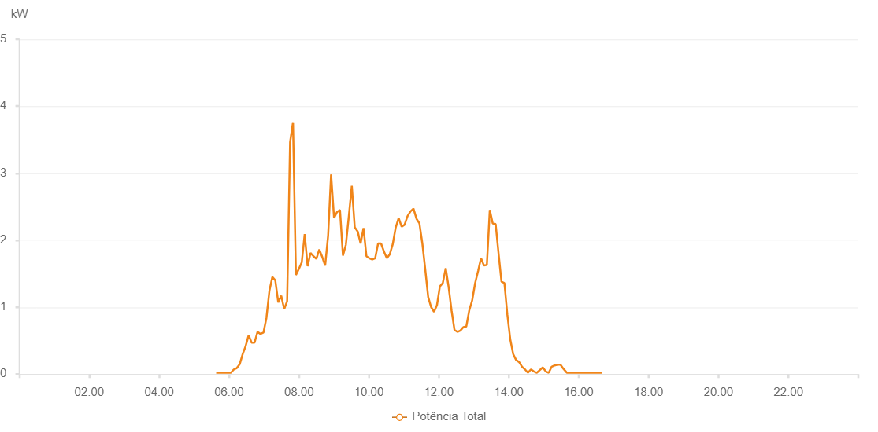

Number | Time | Working State | Alarm Code | Total Inverter Power(W)
1 | 29/05/2023 05:45:42 (UTC-4:00) | Normal |  | 20.000
2 | 29/05/2023 05:50:43 (UTC-4:00) | Normal |  | 20.000
3 | 29/05/2023 05:55:43 (UTC-4:00) | Normal |  | 20.000
4 | 29/05/2023 06:00:45 (UTC-4:00) | Normal |  | 20.000
5 | 29/05/2023 06:05:50 (UTC-4:00) | Normal |  | 20.000
6 | 29/05/2023 06:10:57 (UTC-4:00) | Normal |  | 20.000
7 | 29/05/2023 06:16:01 (UTC-4:00) | Normal |  | 20.000
8 | 29/05/2023 06:21:07 (UTC-4:00) | Normal |  | 50.000
9 | 29/05/2023 06:26:11 (UTC-4:00) | Normal |  | 100.000
10 | 29/05/2023 06:31:16 (UTC-4:00) | Normal |  | 180.000
11 | 29/05/2023 06:36:19 (UTC-4:00) | Normal |  | 450.000
12 | 29/05/2023 06:41:23 (UTC-4:00) | Normal |  | 560.000
13 | 29/05/2023 06:41:35 (UTC-4:00) | Normal |  | 560.000
14 | 29/05/2023 06:46:28 (UTC-4:00) | Normal |  | 280.000
15 | 29/05/2023 06:51:35 (UTC-4:00) | Normal |  | 240.000
16 | 29/05/2023 06:56:41 (UTC-4:00) | Normal |  | 750.000
17 | 29/05/2023 07:01:44 (UTC-4:00) | Normal |  | 710.000
18 | 29/05/2023 07:06:49 (UTC-4:00) | Normal |  | 450.000
19 | 29/05/2023 07:11:56 (UTC-4:00) | Normal |  | 1720.000
20 | 29/05/2023 07:12:08 (UTC-4:00) | Normal |  | 1720.000
21 | 29/05/2023 07:16:58 (UTC-4:00) | Normal |  | 1490.000
22 | 29/05/2023 07:22:03 (UTC-4:00) | Normal |  | 2010.000
23 | 29/05/2023 07:27:08 (UTC-4:00) | Normal |  | 420.000
24 | 29/05/2023 07:32:15 (UTC-4:00) | Normal |  | 1660.000
25 | 29/05/2023 07:32:42 (UTC-4:00) | Normal |  | 1660.000
26 | 29/05/2023 07:37:17 (UTC-4:00) | Normal |  | 2550.000
27 | 29/05/2023 07:42:21 (UTC-4:00) | Normal |  | 930.000
28 | 29/05/2023 07:47:28 (UTC-4:00) | Normal |  | 1380.000
29 | 29/05/2023 07:52:31 (UTC-4:00) | Normal |  | 1660.000
30 | 29/05/2023 07:57:36 (UTC-4:00) | Normal |  | 2820.000
31 | 29/05/2023 08:02:40 (UTC-4:00) | Normal |  | 3970.000
32 | 29/05/2023 08:07:46 (UTC-4:00) | Normal |  | 3300.000
33 | 29/05/2023 08:12:51 (UTC-4:00) | Normal |  | 2480.000
34 | 29/05/2023 08:17:57 (UTC-4:00) | Normal |  | 1410.000
35 | 29/05/2023 08:23:03 (UTC-4:00) | Normal |  | 1000.000
36 | 29/05/2023 08:28:05 (UTC-4:00) | Normal |  | 1090.000
37 | 29/05/2023 08:33:05 (UTC-4:00) | Normal |  | 1240.000
38 | 29/05/2023 08:38:06 (UTC-4:00) | Normal |  | 1840.000
39 | 29/05/2023 08:43:08 (UTC-4:00) | Normal |  | 1070.000
40 | 29/05/2023 08:48:09 (UTC-4:00) | Normal |  | 1330.000
41 | 29/05/2023 08:53:09 (UTC-4:00) | Normal |  | 790.000
42 | 29/05/2023 08:58:10 (UTC-4:00) | Normal |  | 4000.000
43 | 29/05/2023 09:03:12 (UTC-4:00) | Normal |  | 1070.000
44 | 29/05/2023 09:08:11 (UTC-4:00) | Normal |  | 1560.000
45 | 29/05/2023 09:13:11 (UTC-4:00) | Normal |  | 1510.000
46 | 29/05/2023 09:18:12 (UTC-4:00) | Normal |  | 2130.000
47 | 29/05/2023 09:23:12 (UTC-4:00) | Normal |  | 2380.000
48 | 29/05/2023 09:28:16 (UTC-4:00) | Normal |  | 1980.000
49 | 29/05/2023 09:33:18 (UTC-4:00) | Normal |  | 1330.000
50 | 29/05/2023 09:38:23 (UTC-4:00) | Normal |  | 1680.000
51 | 29/05/2023 09:43:27 (UTC-4:00) | Normal |  | 6290.000
52 | 29/05/2023 09:48:34 (UTC-4:00) | Normal |  | 1970.000
53 | 29/05/2023 09:53:38 (UTC-4:00) | Normal |  | 3150.000
54 | 29/05/2023 09:58:43 (UTC-4:00) | Normal |  | 2230.000
55 | 29/05/2023 10:03:47 (UTC-4:00) | Normal |  | 1720.000
56 | 29/05/2023 10:08:53 (UTC-4:00) | Normal |  | 1940.000
57 | 29/05/2023 10:13:58 (UTC-4:00) | Normal |  | 1950.000
58 | 29/05/2023 10:19:02 (UTC-4:00) | Normal |  | 2160.000
59 | 29/05/2023 10:24:08 (UTC-4:00) | Normal |  | 1710.000
60 | 29/05/2023 10:29:12 (UTC-4:00) | Normal |  | 1900.000
61 | 29/05/2023 10:34:15 (UTC-4:00) | Normal |  | 1750.000
62 | 29/05/2023 10:39:21 (UTC-4:00) | Normal |  | 1250.000
63 | 29/05/2023 10:44:26 (UTC-4:00) | Normal |  | 2100.000
64 | 29/05/2023 10:49:31 (UTC-4:00) | Normal |  | 2230.000
65 | 29/05/2023 10:54:34 (UTC-4:00) | Normal |  | 2970.000
66 | 29/05/2023 10:59:38 (UTC-4:00) | Normal |  | 2970.000
67 | 29/05/2023 11:04:44 (UTC-4:00) | Normal |  | 2650.000
68 | 29/05/2023 11:09:50 (UTC-4:00) | Normal |  | 2020.000
69 | 29/05/2023 11:14:51 (UTC-4:00) | Normal |  | 2550.000
70 | 29/05/2023 11:19:57 (UTC-4:00) | Normal |  | 3820.000
71 | 29/05/2023 11:25:03 (UTC-4:00) | Normal |  | 2540.000
72 | 29/05/2023 11:30:08 (UTC-4:00) | Normal |  | 3570.000
73 | 29/05/2023 11:35:12 (UTC-4:00) | Normal |  | 3110.000
74 | 29/05/2023 11:40:16 (UTC-4:00) | Normal |  | 2670.000
75 | 29/05/2023 11:45:19 (UTC-4:00) | Normal |  | 5640.000
76 | 29/05/2023 11:50:24 (UTC-4:00) | Normal |  | 2910.000
77 | 29/05/2023 11:50:36 (UTC-4:00) | Normal |  | 2910.000
78 | 29/05/2023 11:55:29 (UTC-4:00) | Normal |  | 3020.000
79 | 29/05/2023 12:00:33 (UTC-4:00) | Normal |  | 5820.000
80 | 29/05/2023 12:05:39 (UTC-4:00) | Normal |  | 5150.000
81 | 29/05/2023 12:10:44 (UTC-4:00) | Normal |  | 2200.000
82 | 29/05/2023 12:15:47 (UTC-4:00) | Normal |  | 2310.000
83 | 29/05/2023 12:20:53 (UTC-4:00) | Normal |  | 1890.000
84 | 29/05/2023 12:25:56 (UTC-4:00) | Normal |  | 1530.000
85 | 29/05/2023 12:31:02 (UTC-4:00) | Normal |  | 1860.000
86 | 29/05/2023 12:36:05 (UTC-4:00) | Normal |  | 1640.000
87 | 29/05/2023 12:41:11 (UTC-4:00) | Normal |  | 4620.000
88 | 29/05/2023 12:46:16 (UTC-4:00) | Normal |  | 4510.000
89 | 29/05/2023 12:51:21 (UTC-4:00) | Normal |  | 4600.000
90 | 29/05/2023 12:56:26 (UTC-4:00) | Normal |  | 1630.000
91 | 29/05/2023 13:01:28 (UTC-4:00) | Normal |  | 5210.000
92 | 29/05/2023 13:02:09 (UTC-4:00) | Normal |  | 1700.000
93 | 29/05/2023 13:07:36 (UTC-4:00) | Normal |  | 2010.000
94 | 29/05/2023 13:12:34 (UTC-4:00) | Normal |  | 2810.000
95 | 29/05/2023 13:17:34 (UTC-4:00) | Normal |  | 4130.000
96 | 29/05/2023 13:22:34 (UTC-4:00) | Normal |  | 3550.000
97 | 29/05/2023 13:27:34 (UTC-4:00) | Normal |  | 3410.000
98 | 29/05/2023 13:32:34 (UTC-4:00) | Normal |  | 2860.000
99 | 29/05/2023 13:37:34 (UTC-4:00) | Normal |  | 3500.000
100 | 29/05/2023 13:42:37 (UTC-4:00) | Normal |  | 3310.000
101 | 29/05/2023 13:47:39 (UTC-4:00) | Normal |  | 3260.000
102 | 29/05/2023 13:52:44 (UTC-4:00) | Normal |  | 3100.000
103 | 29/05/2023 13:57:49 (UTC-4:00) | Normal |  | 2900.000
104 | 29/05/2023 14:02:51 (UTC-4:00) | Normal |  | 2780.000
105 | 29/05/2023 14:08:03 (UTC-4:00) | Normal |  | 2610.000
106 | 29/05/2023 14:12:59 (UTC-4:00) | Normal |  | 2480.000
107 | 29/05/2023 14:13:11 (UTC-4:00) | Normal |  | 2480.000
108 | 29/05/2023 14:17:59 (UTC-4:00) | Normal |  | 2370.000
109 | 29/05/2023 14:22:59 (UTC-4:00) | Normal |  | 2250.000
110 | 29/05/2023 14:23:11 (UTC-4:00) | Normal |  | 2250.000
111 | 29/05/2023 14:27:59 (UTC-4:00) | Normal |  | 2130.000
112 | 29/05/2023 14:32:59 (UTC-4:00) | Normal |  | 2010.000
113 | 29/05/2023 14:33:27 (UTC-4:00) | Normal |  | 2010.000
114 | 29/05/2023 14:37:59 (UTC-4:00) | Normal |  | 1880.000
115 | 29/05/2023 14:42:59 (UTC-4:00) | Normal |  | 1750.000
116 | 29/05/2023 14:47:59 (UTC-4:00) | Normal |  | 1650.000
117 | 29/05/2023 14:53:03 (UTC-4:00) | Normal |  | 1500.000
118 | 29/05/2023 14:53:15 (UTC-4:00) | Normal |  | 1500.000
119 | 29/05/2023 14:58:07 (UTC-4:00) | Normal |  | 1420.000
120 | 29/05/2023 15:03:13 (UTC-4:00) | Normal |  | 1100.000
121 | 29/05/2023 15:03:22 (UTC-4:00) | Normal |  | 1100.000
122 | 29/05/2023 15:03:45 (UTC-4:00) | Normal |  | 1060.000
123 | 29/05/2023 15:09:10 (UTC-4:00) | Normal |  | 840.000
124 | 29/05/2023 15:14:12 (UTC-4:00) | Normal |  | 450.000
125 | 29/05/2023 15:19:16 (UTC-4:00) | Normal |  | 200.000
126 | 29/05/2023 15:24:16 (UTC-4:00) | Normal |  | 140.000
127 | 29/05/2023 15:29:24 (UTC-4:00) | Normal |  | 110.000
128 | 29/05/2023 15:34:24 (UTC-4:00) | Normal |  | 120.000
129 | 29/05/2023 15:39:21 (UTC-4:00) | Normal |  | 80.000
130 | 29/05/2023 15:44:22 (UTC-4:00) | Normal |  | 90.000
131 | 29/05/2023 15:49:26 (UTC-4:00) | Normal |  | 20.000
132 | 29/05/2023 15:54:32 (UTC-4:00) | Normal |  | 120.000
133 | 29/05/2023 15:59:40 (UTC-4:00) | Normal |  | 80.000
134 | 29/05/2023 16:04:43 (UTC-4:00) | Normal |  | 70.000
135 | 29/05/2023 16:09:49 (UTC-4:00) | Normal |  | 40.000
136 | 29/05/2023 16:14:55 (UTC-4:00) | Normal |  | 20.000
137 | 29/05/2023 16:20:02 (UTC-4:00) | Normal |  | 20.000
138 | 29/05/2023 16:25:08 (UTC-4:00) | Normal |  | 20.000
139 | 29/05/2023 16:30:14 (UTC-4:00) | Normal |  | 20.000
140 | 29/05/2023 16:35:20 (UTC-4:00) | Normal |  | 20.000
141 | 29/05/2023 16:40:26 (UTC-4:00) | Normal |  | 20.000
142 | 29/05/2023 16:45:33 (UTC-4:00) | Normal |  | 20.000
143 | 29/05/2023 16:50:39 (UTC-4:00) | Normal |  | 20.000

